Заказ
 |  | ОБРАЗЕЦ заполнения
 |  | Заказ на изготовление металических изделий
 | Заказчик
 | Телефон
 | Дата и счет | № счета от

1 | 2 | 3 | 4 | 5 | 6 | 7 | 8 | 9 | 10 | 11 | 12 | 13 | 14 | 15 | 16 | 17 | 18 | 19 | 20 | 21 | 22 | 23
№ | Наименование | Кол-во, ед. | Высота двери по коробке, мм | Ширина двери по коробке, мм | Открывание | Размер рабочей створки, мм | Окрас RAL | Наличник | Доводчик | Навес на рабочей створке, кол-во шт. | Навес на второй створке, кол-во шт. | Стекло на рабочей створке, кол-во | Стекло на второй створке, кол-во | Решетка на рабочей створке, кол-во | Решетка на второй створке, кол-во | Наличие фрамуги | Высота фрамуги, мм | Примечание (размер стёкол и решёток, если есть) (доп. информация по заказу) | № Шильды | Маркировка изделия | Цена за ед., руб. | Сумма, руб.
1 | Дверь ДМ (МДФ1) | 1 | 2080 | 1020 | правая |  | 8016 | да | нет | 3 |  |  |  |  |  |  |  | ОБРАЗЕЦ!Металл 1,5 мм. Дверь EI60. Внут откр-ния. МДФ 16 мм.со стороны наличника (цвет:дуб филадельфия коньяк). Наличник(гладкий) МДФ и накладка МДФ фрезерованные (как на эскизе). С внутренней стороны полотна подготовка под МДФ 16 мм. C порогом, замок Гардиан 15.12, ручка разделка латунь, цил кл-кл. 2 конт уплот-ния. Глазок.Дверь собираем полностью с ручкой ,упаковываем пенопластом по максимуму что бы при транспортировке не пострадала и обязательно фото как упаковали и как загрузили что бы к нам претензий не было!!!!

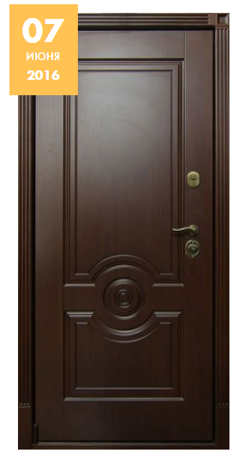

 | Зказчик: | ___________________________________/_____________________________

 |  |  |  |  |  | М.П.

